SQL Coding Rule
SQL Coding Rule

1. | Ký tự và xuống dòng

 | ① | Viết câu SQL toàn bộ bằng chữ hoa, tên field chữ thường.
 | ② | Xuống dòng ở mỗi field, mỗi table
 | ③ | Sử dụng '' cho trường hợp query với các chuỗi hằng số thay vì ""
 | ④ | Không thêm các dấu ngoặc '(' hoặc ')' không cần thiết

 |  | VD
 |  |  | SELECT prod_id,
 |  |  | prod_code,
 |  |  | subject_id,
 |  |  | prod_name,
 |  |  | prod_type
 |  |  | FROM prod_use_ctrl
 |  |  | WHERE prod_type IN ('A', 'B', 'C')

2. | Table trong SQL

 | ① | Khi câu SQL sử dụng nhiều hơn 1 table thì phải đặt alias cho mỗi table

 |  | VD
 |  |  | SELECT wk.work_id AS work_id ,
 |  |  | wk.delivery_date AS delivery_date ,
 |  |  | wk.limit_date AS limit_date ,
 |  |  | wk.target_type AS target_type ,
 |  |  | wk.class_id AS class_id ,
 |  |  | wk.subject_id AS subject_id ,
 |  |  | wk.year AS YEAR ,
 |  |  | wk.grade AS grade ,
 |  |  | gd.grade_display AS grade_display ,
 |  |  | cl.class_name AS class_name ,
 |  |  | wk.work_name AS work_name ,
 |  |  | wk.is_delivered AS is_delivered
 |  |  | FROM WORK AS wk
 |  |  | INNER JOIN grade_display AS gd ON gd.grade = wk.grade
 |  |  | AND gd.slz_id = wk.slz_id
 |  |  | LEFT OUTER JOIN class_info AS cl ON wk.class_id = cl.class_id
 |  |  | AND wk.slz_id = cl.slz_id

3. | Câu lệnh SELECT

 | ① | Không sử dụng SELECT * trong câu SQL
 |  |  | -> Liệt kê danh sách các column muốn lấy trong phần SELECT

 |  | VD
 |  |  | SAI |  |  |  | ĐÚNG
 |  |  | SELECT * |  |  |  | SELECT wk.work_id AS work_id ,
 |  |  | FROM WORK AS wk |  |  |  | wk.delivery_date AS delivery_date ,
 |  |  | INNER JOIN grade_display AS gd ON gd.grade = wk.grade |  |  |  | wk.limit_date AS limit_date ,
 |  |  | AND gd.slz_id = wk.slz_id |  |  |  | wk.target_type AS target_type ,
 |  |  | LEFT OUTER JOIN class_info AS cl ON wk.class_id = cl.class_id |  |  |  | wk.class_id AS class_id ,
 |  |  | AND wk.slz_id = cl.slz_id |  |  |  | wk.subject_id AS subject_id ,
 |  |  |  |  |  |  | wk.year AS YEAR ,
 |  |  |  |  |  |  | wk.grade AS grade ,
 |  |  |  |  |  |  | gd.grade_display AS grade_display ,
 |  |  |  |  |  |  | cl.class_name AS class_name ,
 |  |  |  |  |  |  | wk.work_name AS work_name ,
 |  |  |  |  |  |  | wk.is_delivered AS is_delivered
 |  |  |  |  |  |  | FROM WORK AS wk
 |  |  |  |  |  |  | INNER JOIN grade_display AS gd ON gd.grade = wk.grade
 |  |  |  |  |  |  | AND gd.slz_id = wk.slz_id
 |  |  |  |  |  |  | LEFT OUTER JOIN class_info AS cl ON wk.class_id = cl.class_id
 |  |  |  |  |  |  | AND wk.slz_id = cl.slz_id

4. | Câu lệnh JOIN

 | ① | Không sử dụng RIGTH JOIN, RIGTH OUTER JOIN.
 | ② | Sử dụng LEFT JOIN, LEFT OUTER JOIN, INNER JOIN
 | ③ | Viết toàn bộ điều kiện JOIN trong câu ON
 | ④ | Không được sử dụng join đặt trong điều kiện WHERE
 | ⑤ | Các field dùng trong điều kiện join phải cùng kiểu dữ liệu và được sử dụng index, VD: varchar, int,…

 |  | VD
 |  |  | SAI |  |  |  | ĐÚNG
 |  |  | SELECT wk.work_id AS work_id, |  |  |  | SELECT wk.work_id AS work_id ,
 |  |  | wk.delivery_date AS delivery_date, |  |  |  | wk.delivery_date AS delivery_date ,
 |  |  | wk.limit_date AS limit_date, |  |  |  | wk.limit_date AS limit_date ,
 |  |  | wk.target_type AS target_type, |  |  |  | wk.target_type AS target_type ,
 |  |  | wk.class_id AS class_id, |  |  |  | wk.class_id AS class_id ,
 |  |  | wk.subject_id AS subject_id, |  |  |  | wk.subject_id AS subject_id ,
 |  |  | wk.year AS YEAR, |  |  |  | wk.year AS YEAR ,
 |  |  | wk.grade AS grade, |  |  |  | wk.grade AS grade ,
 |  |  | gd.grade_display AS grade_display, |  |  |  | gd.grade_display AS grade_display ,
 |  |  | cl.class_name AS class_name, |  |  |  | cl.class_name AS class_name ,
 |  |  | wk.work_name AS work_name, |  |  |  | wk.work_name AS work_name ,
 |  |  | wk.is_delivered AS is_delivered |  |  |  | wk.is_delivered AS is_delivered
 |  |  | FROM WORK AS wk, |  |  |  | FROM WORK AS wk
 |  |  | grade_display AS gd, |  |  |  | INNER JOIN grade_display AS gd ON gd.grade = wk.grade
 |  |  | class_info AS cl |  |  |  | AND gd.slz_id = wk.slz_id
 |  |  | WHERE gd.grade = wk.grade |  |  |  | LEFT OUTER JOIN class_info AS cl ON wk.class_id = cl.class_id
 |  |  | AND gd.slz_id = wk.slz_id |  |  |  | AND wk.slz_id = cl.slz_id
 |  |  | AND wk.class_id = cl.class_id
 |  |  | AND wk.slz_id = cl.slz_id

5. | Câu lệnh ORDER BY

 | ① | Không được sử dụng thứ tự cột ở ORDER BY mà phải để tên cột

 |  | VD
 |  |  | SAI |  | ĐÚNG
 |  |  | SELECT OrderID, |  | SELECT OrderID,
 |  |  | OrderDate |  | OrderDate
 |  |  | FROM Orders |  | FROM Orders
 |  |  | ORDER BY 2 |  | ORDER BY OrderDate

6. | Câu lệnh LIMIT

 | ① | Sử dụng LIMIT 1 trong trường hợp dữ liệu trả về là 1 record duy nhất

 |  | VD
 |  |  | SELECT login_id_sequence
 |  |  | FROM account_sequence
 |  |  | ORDER BY login_id_sequence DESC
 |  |  | LIMIT 1

7. | Câu lệnh INSERT

 | ① | Thêm danh sách các column muốn thêm vào trong câu lệnh INSERT
 |  |  | -> Đảm bảo giá trị insert đúng column dù sau này table có update thêm cột mới

 |  | VD
 |  |  | SAI |  |  | ĐÚNG
 |  |  | INSERT INTO Countries |  |  | INSERT INTO Countries (CountryID, CountryName)
 |  |  | VALUES (1, ‘Ireland’) |  |  | VALUES (1, ‘England’)

8. | Vấn đề INSERT và DELETE nhiều record

 | ① | Không được viết những đoạn code SQL thay đổi insert, delete dữ liệu hàng loạt
 |  | Explain
 |  |  | Vì trong môi trường WEB luôn có nhiều request xử lý liên tục tới DB, nếu chúng ta viết code insert/delete hàng loạt sẽ rất nguy hiểm
 |  | Solution
 |  |  | Nên coding xóa từng dòng record để đảm bảo xóa chính xác dữ liệu

9. | Các câu lệnh hạn chế hoặc không dùng trong SQL

 | ① | Không sử dụng các câu lệnh SELECT FOR UPDATE, LOCK TABLE
 | ② | Hạn chế sử dụng RAND() trong SQL vì rất tốn thời gian xử lý.
 | ③ | Hạn chế sử dụng CASE, IF trong SQL
 | ④ | Hạn chế sử dụng TRUNCATE

10. | Sử dụng công cụ SQL Formatter Online

 | ① | Hỗ trợ check lỗi syntax và chuẩn hóa SQL code của PG
 | ② | Giúp phát hiện sai sót về cú pháp
 | ③ | Link: |  | http://sqlformat.org/

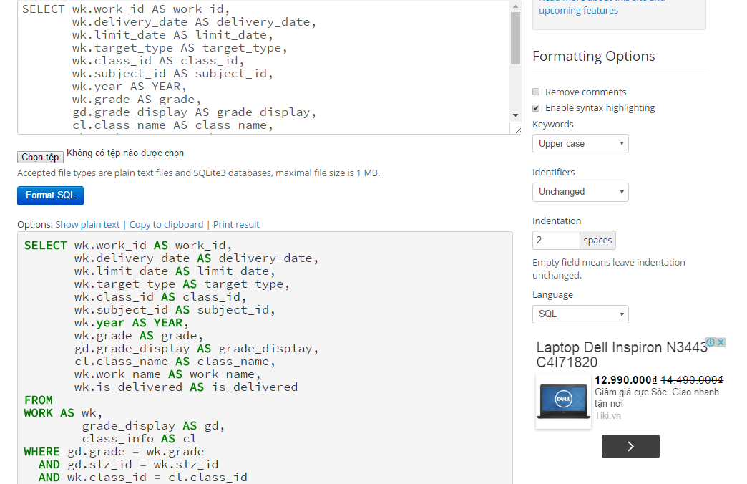

Chọn đúng thông tin format ở bên

Sau khi chọn đúng formatting options click vào button này

Tên tiếng Nhật/Anh của class

Viết giải thích về mục đích của class, cách sử dụng, mục chú ý,v.v...vào chỗ này.

Viết các điểm chú ý khi sử dụng class

SQL Optimizing
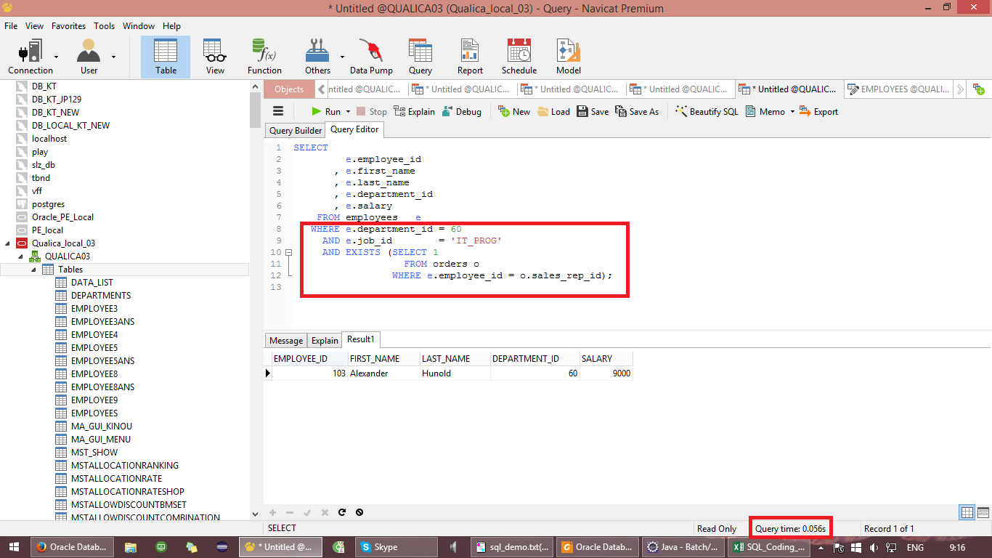
SQL Optimizing

Note
 | Phần này nêu ra một số kỹ thuật để tối ưu SQL trong quá trình viết code của PG
 | Không bắt buộc tuân theo

1. | Hạn chế sử dụng các hàm có sẵn của MySQL trong mệnh đề WHERE
 | Vì hiện tại mô hình xử lý của chúng ta liên tục query database, nếu như chúng ta gọi các hàm có sẵn như RAND(), CURDATE(),…
 | thì MySQL sẽ tốn thời gian xử lý làm ảnh hưởng performance

 | 【Solution】
 |  | ※ | Tốt nhất nên xử lý ở phía Java và truyền xuống DB như 1 parameter

 | VD
 | BEFORE
 |  | SELECT username FROM user WHERE signup_date >= CURDATE()

 | AFTER
 |  | SELECT username FROM user WHERE signup_date >= :today

2. | Thêm INDEX với những column sử dụng để tìm kiếm hoặc dùng để join với bảng khác
 | Đây là tính năng của MySQL giúp việc query DB với số lượng dữ liệu lấy ra lớn tốn ít thời gian hơn

 | 【Syntax】
 |  |  | ALTER TABLE [Table Name] ADD INDEX ('field_name');

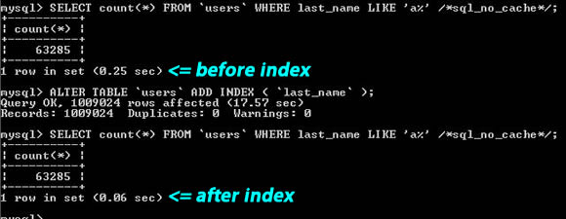

3. | Không dùng RAND() trong mệnh đề WHERE và ORDER

 | Trong trường hợp cần lấy dữ liệu ngẫu nhiên trong 1 table không sử dụng câu lệnh ORDER BY RAND()
 | Nó làm tốn thời gian xử lý của MySQL Server do phải quét toàn bộ bảng (do optimizer không dùng được những chiến thuật phù hợp) mà chỉ để get ra 1 dòng dữ liệu
 | Nếu ở mệnh đề WHERE có những điều kiện khác được duyệt trước thì việc quét điều kiện có sử dụng RAND() sẽ giảm xuống, nhưng về mặt hiệu suất là không cao

 | 【Solution】
 |  | ※ | Dùng SELECT COUNT(*) FROM [Table Name] để lấy tổng số record
 |  | ※ | Viết code random trong khoảng từ 1-> tổng số record này
 |  | ※ | Dùng số lấy được query DB

 | VD
 | BEFORE
 |  | SELECT username FROM user ORDER BY RAND() LIMIT 1

 | AFTER
 |  | SELECT count(*) FROM user

 |  | // Java Code
 |  | int randomNum = Ramdon process from 1- total records

 |  | SELECT username FROM user LIMIT :rand, 1

 | P/s: Bạn có thể sử dụng nhiều cách khác nhau. Không nhất thiết phải sử dụng cách đưa ra ở trên

4. | Sử dụng Enum hoặc Constant để định nghĩa một bộ dữ liệu ở DB

 | Thông thường ở mỗi table để phân loại các record chúng ta thường thiết kế field 'type' kiểu dữ liệu và tiny int, char, varchar chứa những con số hay ký tự để phân loại
 | Nếu trên Java code chúng ta sử dụng trực tiếp các giá trị như 1, 2, 3 để insert xuống DB thì code không tường minh và rất khó phát hiện lỗi nếu insert dữ liệu sai

 | 【Solution】
 |  | ※ | Đặt các giá trị dưới DB thành các giá trị Constant hoặc Enum và đặt tên tường minh cho chúng
 |  | ※ | Lúc này chúng code chúng ta có thể tường minh hơn rất nhiều

 | VD
 |  | Table user có 2 loại là Admin có type = 1, End-user type = 2

 |  | JAVA Code
 |  |  | public class UserType {

 |  |  | public static final int ADMIN = 1;
 |  |  | public static final int END_USER = 2;
 |  |  | }

5. | Sử dụng transaction(Spring framwork)

 | Trong các thao tác insert/ update/ delete nên sử dụng đoạn annotation sau

 | 【Annotation】
 |  | @Transactional(rollbackFor = Exception.class)

 | Nó hỗ trợ rollback dữ liệu nếu có vấn đề sai sót hoặc mất kết nối đột ngột
 | Hỗ trợ cho DB Engine: InnoDB

6. | Chọn đúng DB Engine đúng với trường hợp sử dụng

 | ① | Nếu như app/ web thực hiện đọc data nhiều hơn là ghi thì sử dụng MyISAM DB Engine
 | ② | Nếu như app/ web thực hiện ghi data nhiều hơn là đọc thì sử dụng INNODB DB Engine

7. | Bỏ đi những phần thừa
 | A. | Bỏ dấu ngoặc thừa
 |  |  | SAI
 |  |  | ((a AND b) AND c OR (((a AND b) AND (c AND d))))

 |  |  | ĐÚNG
 |  |  | (a AND b AND c) OR (a AND b AND c AND d) |  |  |  | Giải thích:
 |  |  |  |  |  |  |  | Khi viết cần lưu ý thứ tự xét điều kiện để tránh những dấu ngoặc dư làm chậm trong quá trình parse SQL

 | B. | Bỏ so sánh thừa
 |  |  | SAI
 |  |  | (B>=5 AND B=5) OR (B=6 AND 5=5) OR (B=7 AND 5=6)

 |  |  | ĐÚNG
 |  |  | B=5 OR B=6 |  |  |  | Giải thích:
 |  |  |  |  |  |  |  | Tùy theo ý nghĩa điều kiện mà ta có thể lược bỏ những điều kiện không cần thiết

 | C. | Sử dụng so sánh trực tiếp thay cho việc gián tiếp
 |  |  | SAI
 |  |  | (a<b AND b=c) AND a=5

 |  |  | ĐÚNG
 |  |  | b>5 AND b=c AND a=5 |  |  |  | Giải thích:
 |  |  |  |  |  |  |  | Việc cho b>5 sẽ giảm được chi phí tính toán cho sql vì lúc này a = 5

 |  |  | 【Solution】
 |  |  |  | ※ | Xóa đi những dấu ngoặc thừa
 |  |  |  | ※ | Tối giản biểu thức điều kiện

8. | Sử dụng count(*), min(), max trên một bảng duy nhất sẽ rất nhanh
 | Do khi chỉ sử dụng trong một bảng thì DBMS sẽ lấy thông tin từ bảng MyISAM và bảng MEMORY chứ không quét bảng để đếm

 |  |  | VD
 |  |  |  | SELECT COUNT(*) FROM tbl_name;

 |  |  |  | SELECT MIN(key_part1),MAX(key_part1) FROM tbl_name;

 |  |  |  | SELECT MAX(key_part2) FROM tbl_name
 |  |  |  | WHERE key_part1=constant;

9. | Sử dụng EXIST thay vì IN trong trường hợp cần kiểm tra sự tồn tại của record
 | Khi check tồn tại bằng EXIST thì DBMS chỉ cần check sự tồn tại của record đầu tiên và bỏ qua những dòng record còn lại, điều này ngược lại với IN
 | IN sẽ load toàn bộ record cần xem và sau đó check những record thỏa điều kiện.

10. | Chỉ định rõ tên cột cần query
 | Việc sử dụng * trong câu SELECT là một điều không tốt vì ta có thể load lên những cột dư thừa và việc này làm cho DBMS phải đọc dữ liệu nhiều hơn
 | Ngoài ra việc chỉ định rõ tên cột cần query sẽ giảm thời gian parse của parser giúp tăng lên tốc độ của câu query

11. | Truy xuất cột nào thì nên đánh index lên cột đó (PK, FK, các field được dùng để kết bảng)
 | Việc sử dụng index lên các field được dùng trong mệnh đề WHERE (bao gồm PK, FK, các field để tạo liên kết) sẽ giúp cho việc truy xuất đc nhanh hơn, kể cả khi cột đó có giá trị là NULL.
 | Lưu ý 1: điều này chỉ đúng với MySQL, Oracle có cơ chế khác
 | Lưu ý 2: khi muốn sử dụng index lên một cột mà cột đó có thể NULL thì ta nên tạo ra index hỗn hợp theo thứ tự cột cần đánh index và một cột khác mà bản thân cột khác đó là cột luôn là NOT NULL

12. | Chú ý việc đặt alias cho cột
 |  | SAI
 |  | SELECT ABS(a) AS a FROM t1 ORDER BY a;

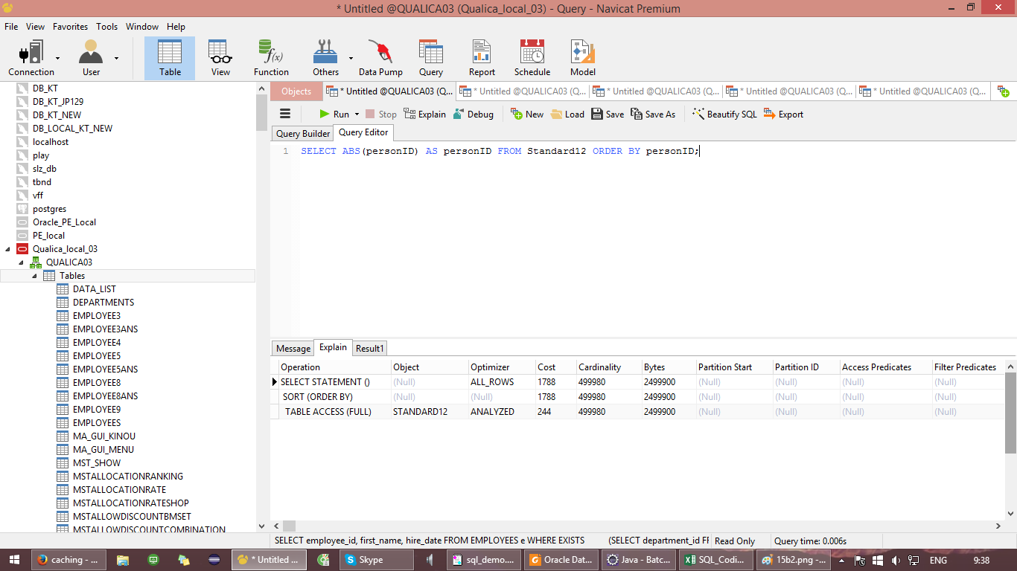

 |  | ĐÚNG
 |  | SELECT ABS(a) AS b FROM t1 ORDER BY a; |  |  |  | Giải thích:
 |  |  |  |  |  |  | Ở câu trên dù cho đã có index ở cột a nhưng do khi đặt alias trong query DMBS sau khi parse sẽ không hiểu là cột a cũ mà sẽ hiểu cột là là ABS(a) nên không sử dụng được index trên cột a



13. | Tối ưu việc insert dữ liệu
 | A. | Ta nên sử dụng câu insert nhiều giá trị trong cùng một câu
 |  | VD:
 |  | INSERT INTO MyTable ( Column1, Column2 ) VALUES |  |  |  | Giải thích:
 |  | ( Value1, Value2 ), ( Value1, Value2 ) |  |  |  |  | Lúc này DBMS sẽ sử dụng buffer để insert, nên việc đọc ghi xuống phần cứng được giảm tối đa

 | B. | Chỉ cần insert những giá trị khác giá trị default
 |  | Việc này sẽ giảm bớt công việc cho parser để tốc độ trong việc parse nhanh hơn

 | C. | Khi insert từ file nên sử dụng chương trình như SQLDev, Workbench, Navicat, v.v. để insert nhanh
 |  | Khi sử dụng những chương trình này ta có thể disable việc ghi log, check khóa ngoại khi insert cũng như insert nhiều dòng trong một câu query

14. | Tối ưu việc delete
 | Ta cần tăng dung lượng của thành phần key_buffer_size để tăng vùng cache
 | Ngoài ra ta có thể xài lệnh TRUNCATE để xóa dữ liệu nhanh. Lưu ý là TRUNCATE không an toàn khi sử dụng đa luồng

15. | EXIST và IN
 | A. | Nếu những điều kiện lọc nằm ở subquery thì nên sử dụng IN vì ta có thể lọc được những record ở subquery trước khi kết với parent query
 |  | SAI
 |  | SELECT
 |  | e.employee_id
 |  | , e.first_name
 |  | , e.last_name
 |  | , e.salary
 |  | FROM employees e
 |  | WHERE EXISTS (SELECT 1 FROM DEPARTMENTS d
 |  | WHERE e.department_id = d.department_id
 |  | AND d.department_id = 10);

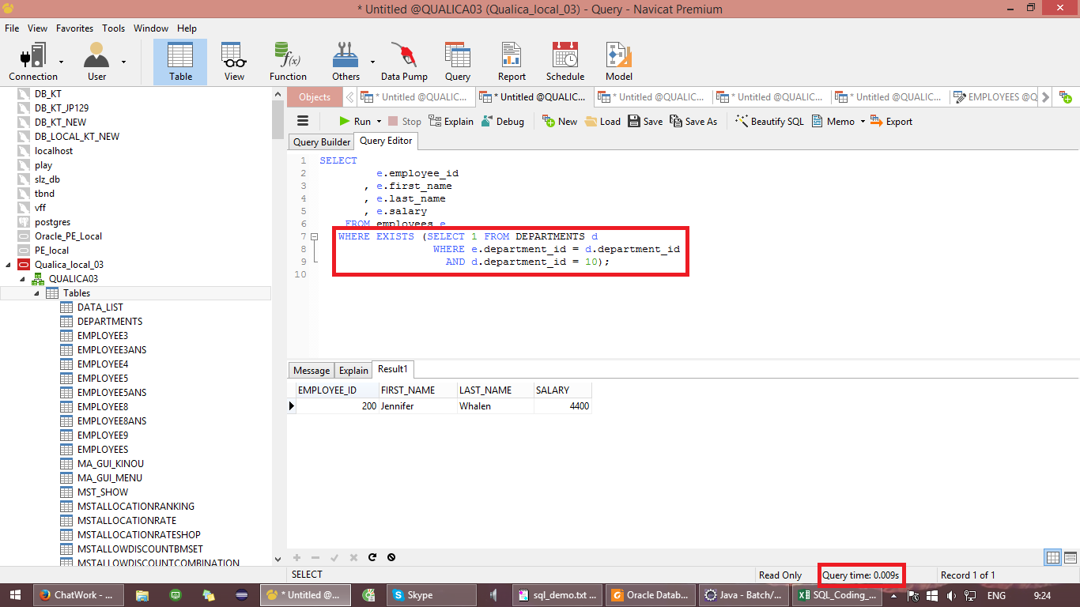

 |  | ĐÚNG
 |  | SELECT
 |  | e.employee_id
 |  | , e.first_name
 |  | , e.last_name
 |  | , e.salary
 |  | FROM employees e
 |  | WHERE e.department_id IN (SELECT d.department_id
 |  | FROM DEPARTMENTS d
 |  | WHERE d.department_id = 10);

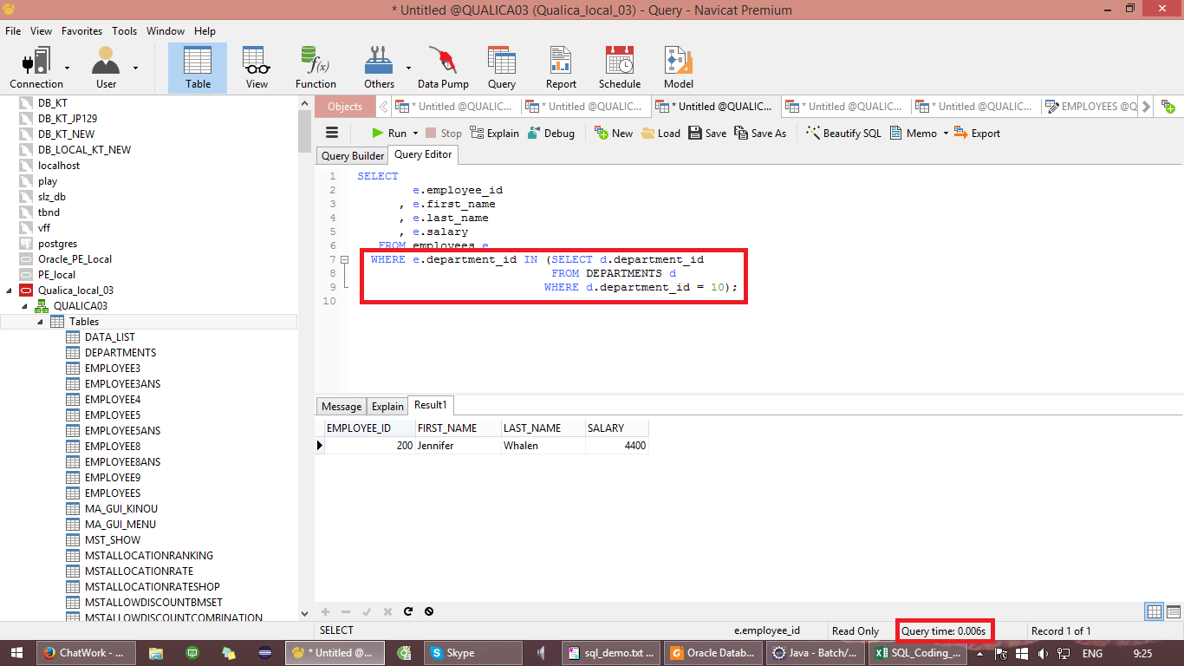

 | B. | Nếu những điều kiện lọc nằm ở parent query thì nên dùng EXIST vì nó cho phép lọc các dữ liệu ở parent query trước khi xét điều kiện ở subquery
 |  | SAI
 |  | SELECT
 |  | e.employee_id
 |  | , e.first_name
 |  | , e.last_name
 |  | , e.department_id
 |  | , e.salary
 |  | FROM employees e
 |  | WHERE e.department_id = 60
 |  | AND e.job_id = 'IT_PROG'
 |  | AND e.employee_id IN (SELECT o.sales_rep_id FROM orders o);

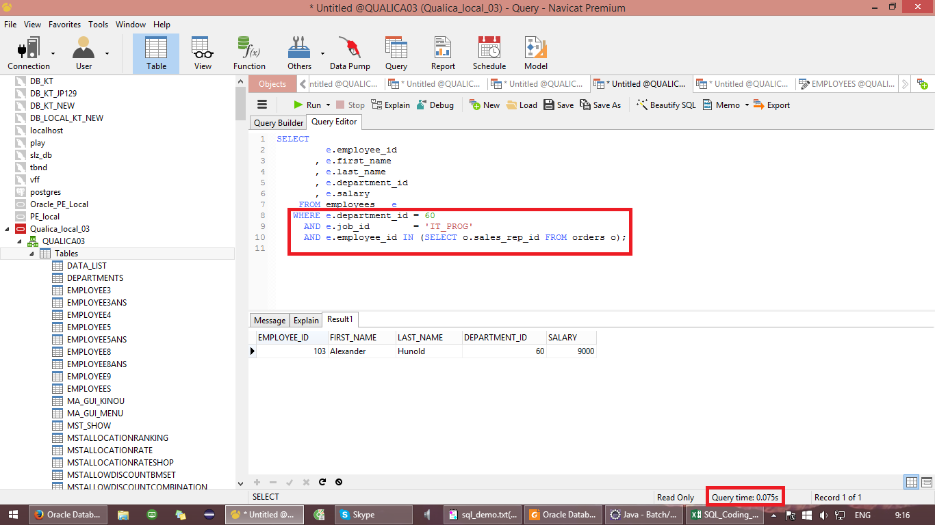

 |  | ĐÚNG
 |  | SELECT
 |  | e.employee_id
 |  | , e.first_name
 |  | , e.department_id
 |  | , e.last_name
 |  | , e.salary
 |  | FROM employees e
 |  | WHERE e.department_id = 60
 |  | AND e.job_id = 'IT_PROG'
 |  | AND EXISTS (SELECT 1
 |  | FROM orders o
 |  | WHERE e.employee_id = o.sales_rep_id);

